main
work space

env

virtualenv "project_env" >> create virenv
project_env\Scripts\activate >> active virenv
pip install django >> install django
pip install other lib
django-admin startproject "project_name" >> create project folder
pip freeze > requirements.txt >> list lib in virenv to txt file

project (สร้างเอง)

app_01

templates (สร้างเอง)

app_01

home.html

migration

0001_initial.py

admin.py

from .models import Post
admin.site.register(Post)

# python manage.py makemigrations
# to gen models (table django) to migration (0001_initial)
# python manage.py migrate
# to push migration (0001_initial) to database

models.py
class Post(models.Model):
title = models.CharField(max_length=100) # normal text
body = models.TextField() # box text
def __str__(self) : # to convert return value to title name each Post
return self.title

views.py

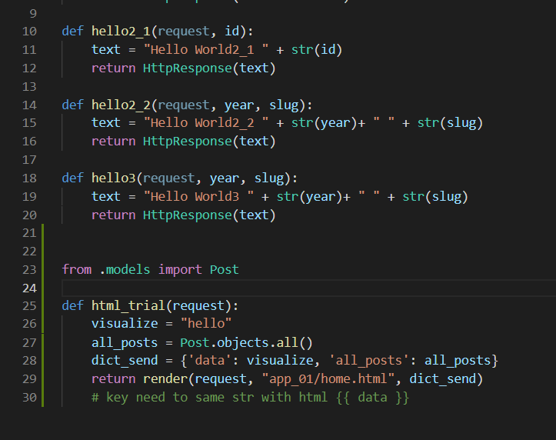
วิธีสร้าง page แบบง่ายๆ ตรง text ใส่ html code ได้นะ

แบบดึงข้อมูลจากดาต้าเบสมาใช้ ต้องทำงานร่วมกับ file html

project ( command )

settings.py
add app_01 เองแยกกับ command
python manage.py startapp "app_name"

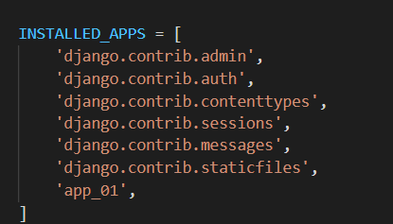

urls.py

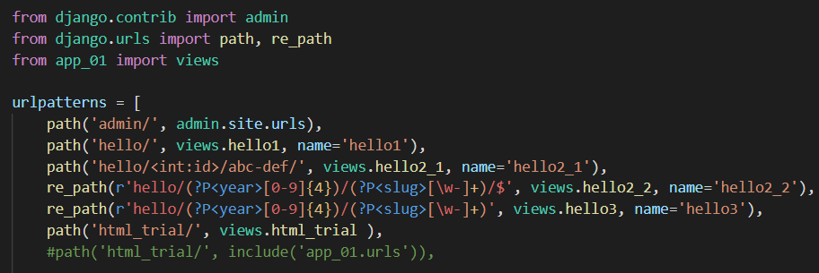

อันล่างสุดยังไม่เคยลอง ต้อง import include น่าจะใช้พร้อมกับอันบนไม่ได้ ต้องแยกกัน

manage.py
db.sqllite3

ไม่ต้องสนข้างใน แต่คำสั่งทุกอย่าง จะอยู่ที่นี้ เรียกใช้โดย เข้าพาทแล้ว python mange.py

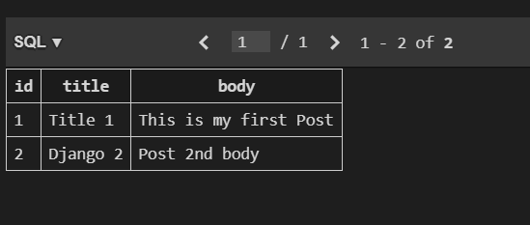

add column ผ่าน migration จาก migration/0001_initial.py ที่มาจาก models.py อีกที
id จะเกิดมาเอง

layout
Anki Japanese & English To Thai Card Generator




Mode
Home

Guide

夜
曇り
成る
其の
今日
勉強
本当
体
上る
暖かい
練習
幾つ
浴びる
何時も
等
キロ
否
七
四
生産
大抵
形
硬い
内
一致
猿
集団
根
鎖
列車
健康
人間
理解
人生
行動
政府
偶然
情報
昼食
期待
嵐
丘
都市
酒
解決
学者
患者
言語
海外
希望
愛
権利
教授
進歩
城
価格
意志
職業
家具
意識
逮捕
精神
牛
記憶
銃
禁煙
方向
攻撃
訓練
香り
波
流れ
宝石
現金
軍隊
所為
其れでも
きつい
サイン
お目出度う
対
スイッチ
プラン
ビデオ
クリーム
屯
マイク
所が
空く
仏
そっくり
にっこり
だけど
役
同時
暮れ
正
尤も
対する
あんなに
エネルギー
けち
計る
服装
宗教
青年

Gen output
Try it !

Sound

Shared Deck

INPUT

Exactly


OUTPUT
Fail
Download

<span style="color:rgb(233, 253, 226); font-size:50px"><ruby>夜<rt></br></rt></ruby></span>@<span style="color:rgb(102, 255, 153); font-size:30px"><ruby>夜<rt>よる</rt></ruby></span> : <span style="color:rgb(102, 255, 153); font-size:30px">ตอนเย็น,ช่วงเย็น</span><br><span style="color:rgb(120, 120, 255); font-size:20px"><ruby>暗夜<rt>あんや</rt></ruby></span> : <span style="color:rgb(120, 120, 255); font-size:20px">คืนข้างแรม,คืนเดือนมืด</span><br><span style="color:rgb(120, 176, 255); font-size:20px"><ruby>闇夜<rt>あんや</rt></ruby></span> : <span style="color:rgb(120, 176, 255); font-size:20px">คืนข้างแรม,คืนเดือนมืด</span><br><span style="color:rgb(120, 255, 255); font-size:20px"><ruby>一夜<rt>いちや</rt></ruby></span> : <span style="color:rgb(120, 255, 255); font-size:20px">คืนหนึ่ง</span><br><span style="color:rgb(132, 255, 255); font-size:20px"><ruby>お七夜<rt>おしちや</rt></ruby></span> : <span style="color:rgb(132, 255, 255); font-size:20px">7 วันหลังเด็กเกิด</span><br><span style="color:rgb(206, 255, 255); font-size:20px"><ruby>夜尿<rt>やにょう</rt></ruby></span> : <span style="color:rgb(206, 255, 255); font-size:20px">การฉี่รดที่นอน</span><br><span style="color:rgb(255, 255, 206); font-size:20px"><ruby>今夜<rt>こんや</rt></ruby></span> : <span style="color:rgb(255, 255, 206); font-size:20px">ค่ำนี้,คืนนี้</span><br><span style="color:rgb(255, 255, 132); font-size:20px"><ruby>昨夜<rt>さくや</rt></ruby></span> : <span style="color:rgb(255, 255, 132); font-size:20px">เมื่อคืนนี้ (ภาษาเขียน)</span><br><span style="color:rgb(255, 255, 120); font-size:20px"><ruby>七夜<rt>しちや</rt></ruby></span> : <span style="color:rgb(255, 255, 120); font-size:20px">คืนที่ 7,7 คืน,คืนที่ฉลองเด็กเกิดครบ 7 วัน</span><br><span style="color:rgb(255, 205, 120); font-size:20px"><ruby>霜夜<rt>しもよ</rt></ruby></span> : <span style="color:rgb(255, 205, 120); font-size:20px">คืนที่มีน้ำค้างแข็ง</span><br><span style="color:rgb(255, 120, 120); font-size:20px"><ruby>十五夜<rt>じゅうごや</rt></ruby></span> : <span style="color:rgb(255, 120, 120); font-size:20px">คืนเดือนเพ็ญ,คืนวันขึ้น 15 ค่ำ,คืนพระจันทร์เต็มดวง</span><br>@<span style="color:rgb(233, 253, 226); font-size:50px"><ruby>夜<rt>よる</rt></ruby></span>
<span style="color:rgb(233, 253, 226); font-size:50px"><ruby>曇り<rt></br></rt></ruby></span>@<span style="color:rgb(102, 255, 153); font-size:30px"><ruby>曇り<rt>くもり</rt></ruby></span> : <span style="color:rgb(102, 255, 153); font-size:30px">1.มีเมฆ,เมฆ 2.มีฝ้า มัว 3.(อารมณ์) ขุ่นหมอง ไม่แจ่มใส</span><br><span style="color:rgb(120, 120, 255); font-size:20px"><ruby>雨曇り<rt>あまぐもり</rt></ruby></span> : <span style="color:rgb(120, 120, 255); font-size:20px">ครื้มฟ้าครื้มฝน</span><br><span style="color:rgb(120, 196, 255); font-size:20px"><ruby>曇りガラス<rt>くもりガラス</rt></ruby></span> : <span style="color:rgb(120, 196, 255); font-size:20px">กระจกฝ้า</span><br><span style="color:rgb(120, 255, 255); font-size:20px"><ruby>花曇り<rt>はなぐもり</rt></ruby></span> : <span style="color:rgb(120, 255, 255); font-size:20px">ท้องฟ้าที่มีเมฆครึ้มช่วงที่ดอกซากุระบาน</span><br><span style="color:rgb(161, 255, 255); font-size:20px"><ruby>曇り空<rt>くもりそら</rt></ruby></span> : <span style="color:rgb(161, 255, 255); font-size:20px">ท้องฟ้ามืดครึ้ม</span><br><span style="color:rgb(244, 255, 241); font-size:20px"><ruby>雨後曇・雨のち曇り<rt>あめのちくもり・あめのちくもり</rt></ruby></span> : <span style="color:rgb(244, 255, 241); font-size:20px">ศัพท์พยากรณ์อากาศ หมายถึง ฝนตกจากนั้นจะมีเมฆมาก</span><br><span style="color:rgb(255, 255, 161); font-size:20px"><ruby>曇後雨・曇りのち雨<rt>くもりのちあめ・くもりのちあめ</rt></ruby></span> : <span style="color:rgb(255, 255, 161); font-size:20px">ศัพท์พยากรณ์อากาศ หมายถึง มีเมฆมากสลับฝนตกบ้างเป็นบางครั้ง</span><br><span style="color:rgb(255, 255, 120); font-size:20px"><ruby>雨時々曇り<rt>あめときどきくもり</rt></ruby></span> : <span style="color:rgb(255, 255, 120); font-size:20px">ศัพท์พยากรณ์อากาศ หมายถึง ฝนจะตกแทบตลอด สลับกับฟ้าครึ้ม (โดยในช่วงที่ฝนไม่ตก ฟ้าก็จะครึ้ม ไม่สดใส)</span><br><span style="color:rgb(255, 223, 120); font-size:20px"><ruby>曇り空の夜<rt>くもりそらのよる</rt></ruby></span> : <span style="color:rgb(255, 223, 120); font-size:20px">คืนที่ฟ้ามืดมน </span><br><span style="color:rgb(255, 127, 120); font-size:20px"><ruby>曇り止めスプレー<rt>くもりどめのスプレー</rt></ruby></span> : <span style="color:rgb(255, 127, 120); font-size:20px">สเปรย์น้ำยาป้องกันการเกิดฝ้า</span><br>@<span style="color:rgb(233, 253, 226); font-size:50px"><ruby>曇り<rt>くもり</rt></ruby></span>
<span style="color:rgb(233, 253, 226); font-size:50px"><ruby>成る<rt></br></rt></ruby></span>@<span style="color:rgb(102, 255, 153); font-size:30px"><ruby>成る<rt>なる</rt></ruby></span> : <span style="color:rgb(102, 255, 153); font-size:30px">กลายเป็น,เสร็จสิ้น</span><br><span style="color:rgb(120, 248, 255); font-size:20px"><ruby>成るべく<rt>なるべく</rt></ruby></span> : <span style="color:rgb(120, 248, 255); font-size:20px">เท่าที่จะทำได้</span><br><span style="color:rgb(244, 255, 241); font-size:20px"><ruby>為に成る<rt>ためになる</rt></ruby></span> : <span style="color:rgb(244, 255, 241); font-size:20px">มีประโยชน์ เป็นประโยชน์ มีผลดีต่อ</span><br><span style="color:rgb(255, 255, 120); font-size:20px"><ruby>為せば成る<rt>なせばなる</rt></ruby></span> : <span style="color:rgb(255, 255, 120); font-size:20px">ถ้าตั้งใจก็ทำได้,ถ้าได้ทำก็ทำได้</span><br>@<span style="color:rgb(233, 253, 226); font-size:50px"><ruby>成る<rt>なる</rt></ruby></span>
<span style="color:rgb(233, 253, 226); font-size:50px"><ruby>其の<rt></br></rt></ruby></span>@<span style="color:rgb(102, 255, 153); font-size:30px"><ruby>其の<rt>その</rt></ruby></span> : <span style="color:rgb(102, 255, 153); font-size:30px">..นั้น,คำชี้สิ่งที่อยู่ใกล้ตัวผู้ฟัง,คำชี้สิ่งที่กล่าวมาก่อนหน้านั้น</span><br>@<span style="color:rgb(233, 253, 226); font-size:50px"><ruby>其の<rt>その</rt></ruby></span>
等
キロ
否
七
四
txt.
apkg

zip mp3

Shared

Deck Name :

Author Name :

Jp
Th
En

Anki
C:\Users\KPY35\AppData\Roaming\Anki2\User 1\collection.media
ถ้าลง apkg ที่มี media (mp3) ซ้ำ

 |  | ลง output.apkg | ลง output.apkg
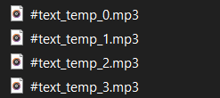

 |  | ลง output2.apkg | ลง output.apkg ซ้ำ

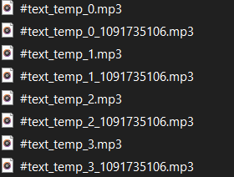

 |  |  | มันจะไม่เพิ่มเพราะไม่มีการ์ดใหม่

 | มันเพื่มเพราะ เห็นการ์ดใหม่ แต่ ใช้ sound ชื่อเดียวกับอันแรก ทำให้มันเพิ่มชื่อใหม่ตาม model id
 | ต่อให้ลบการ์ด หรือ เดค ไฟล์เสียงก็ยังคงอยู่ ต้องตามมาลบที่นี้ด้วย

 |  | ลง output3.apkg
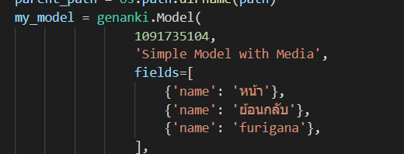

 | มันไม่เพิ่มแล่วเพราะมันจะเพิ่มได้แค่ ชื่อ model id รอบเดียว ทีนี้มันจะเริ่มใช้แต่เสียงของ output2.apkg อย่างเดียวล่ะ

วิธีแก้มีสามวิธี
1) บอกให้ user มาลบเอง

2) สุ่มเปลี่ยนเลข model id ทุกครั้งที่เจน

3) เปลี่ยนชื่อไฟล์ให้ขึ้นกับเวลาไปเลย

ยังไงก็ควรบอก ตำแหน่งเก็บไฟล์ให้ user มาลบ เพราะถ้าลงไปหลายๆ deck ไม่ว่าจะใช้วิธี 2) หรือ 3) มันก็จะเหลือไฟล์ไว้อยู่ดี

Heroku
Deploy แบบ Heroku CLI |  | แบบ github

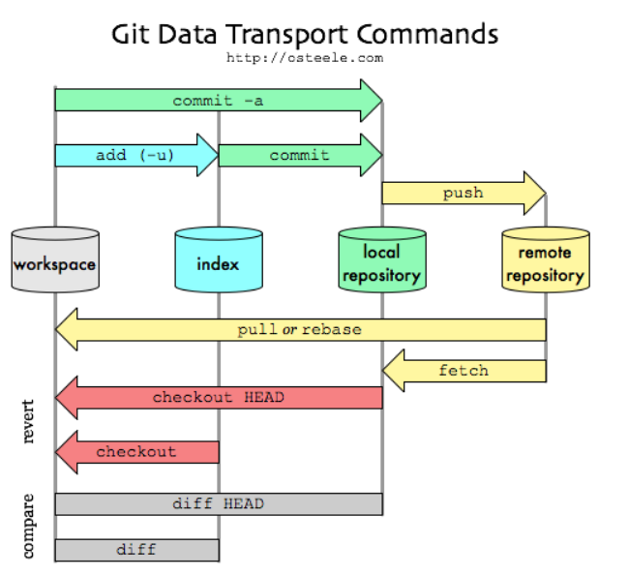
ต้องสร้างโฟลเดอร์ workspace แล้ว clone มา |  | แค่ลิ้ง github แล้วกด deploy จบเลย
จะได้ .git เปล่าๆมาอันนึง
แล้วค่อยเอาโค้ดไปใส่

$ git add .
$ git commit -am "make it better"
$ git push heroku master

heroku logs --tail | อันนี้ไว้ดู log post get , veiws.py

เราจะ deploy สลับแบบไปมาก็ได้ ตัวเซิฟเวอร์จะยึดอันล่าสุดที่ส่งขึ้นไป

ถ้าฝั่ง Heroku CLI จะ deploy ทับ github ต้อง commit ด้วย แม้จะไม่มีไฟล์เปลี่ยนก็ให้ commit empty ไปแล้ว push

git commit --allow-empty -m "Trigger Build"

home_page
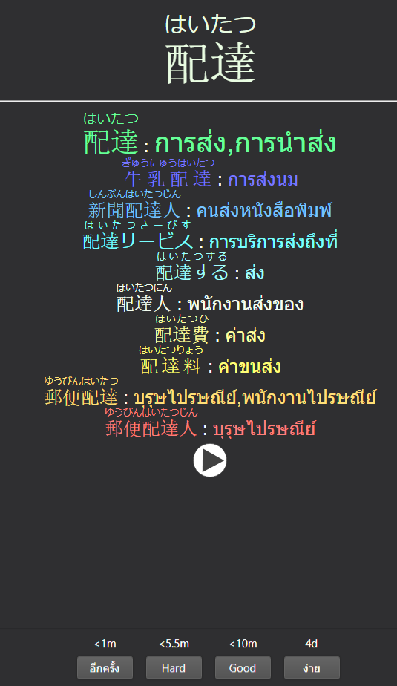
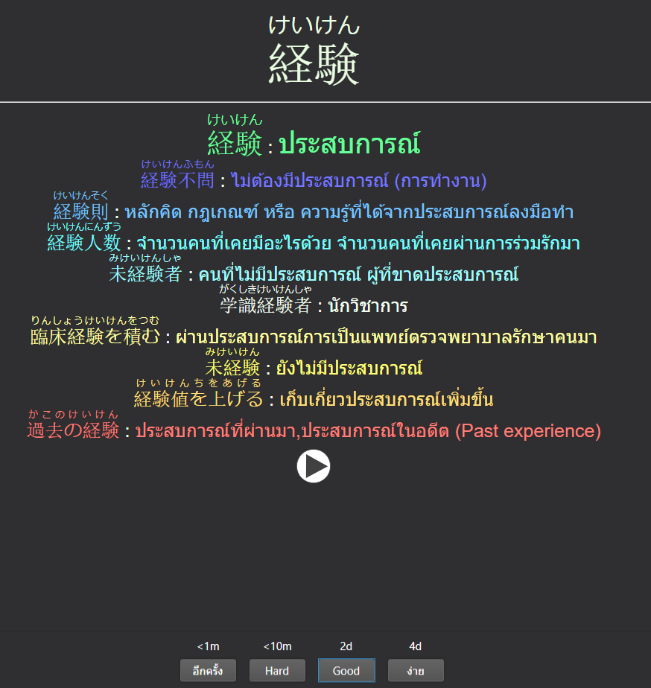

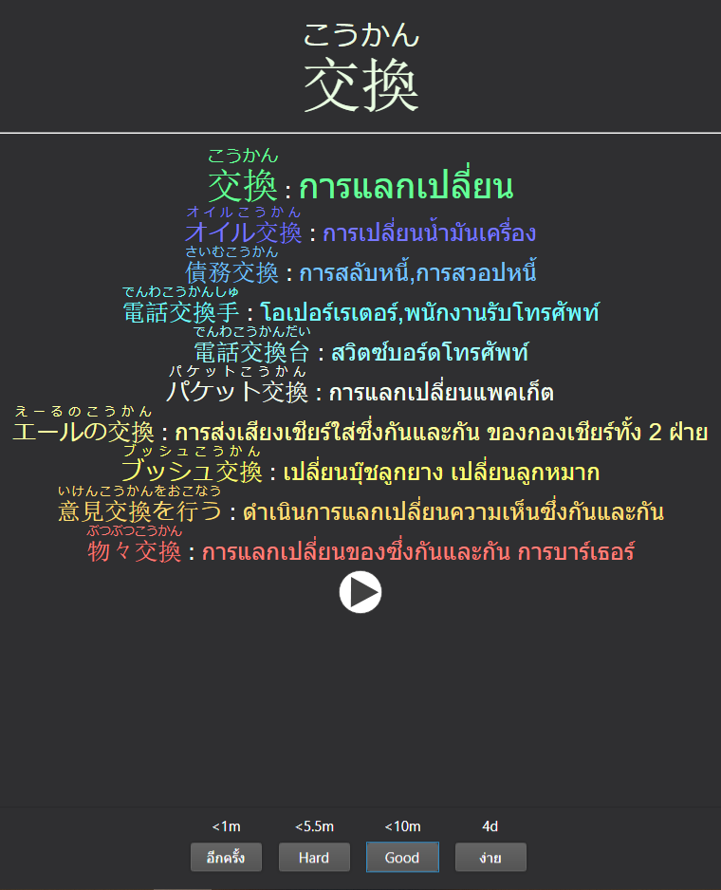
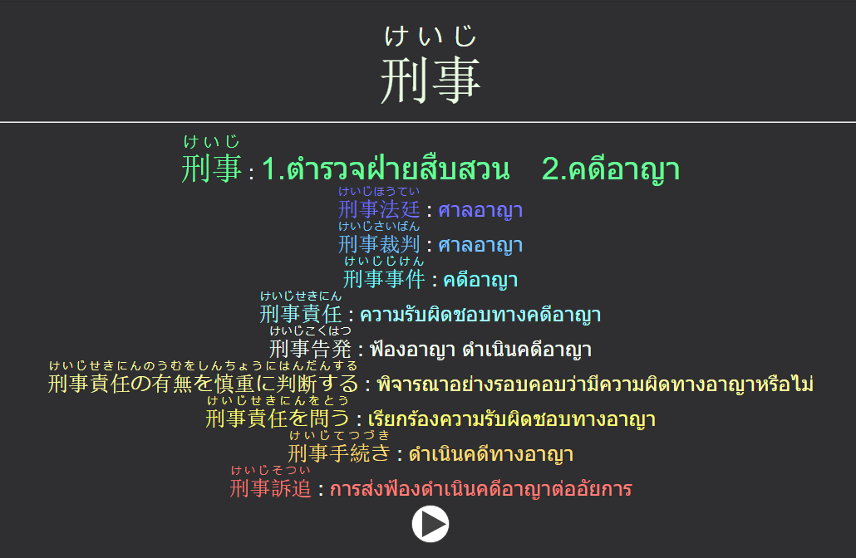

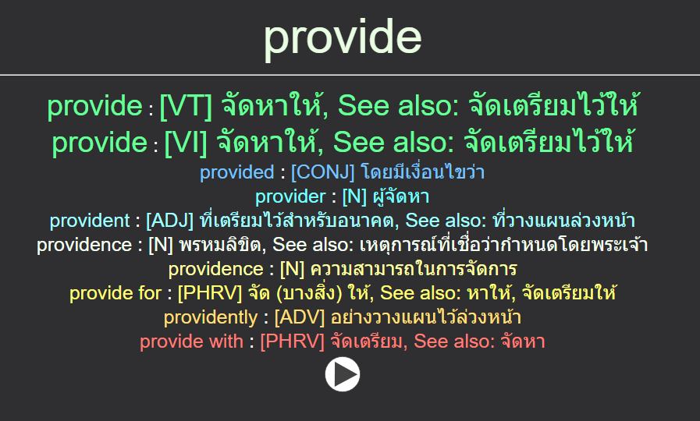

livereload
pip install livereload

settings.py

add 127.0.0.1

add livereload

เหมือนรันเซิฟเวอร์ แต่เราไม่ต้องมา กด F5 แก้โค้ด (html css) แล้วเซฟมันจะอัพเดทเองเลย แต่ต้องใช้ 127.0.0.1 แทน

manage.py livereload

ใช้ debug html css เท่านั้น ไปแก้จุดอื่นที่ python จะต้องรันใหม่

static
สร้าง folder static ใน folder app

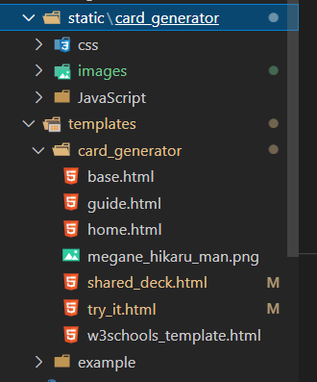

มันจะเหมือน templates คือต้องสร้าง folder ชื่อเดียวกับ app ข้างในอีกที แล้วที่เหลืออยากทำอะไรก็ทำ (สร้างโฟลเดอร์ย่อย)
template มันไว้เก็บ html ส่วนที่เหลือ พวก js css images font เอาไปใส่ static ให้หมดเลย

ไฟล์นี้เผลอวางไว้เพื่อเทสเฉยๆ ไม่ต้องสนใจ

example สร้างไว้เก็บตัวอย่างเฉยๆ ไม่ต้องสนใจ

settings.py

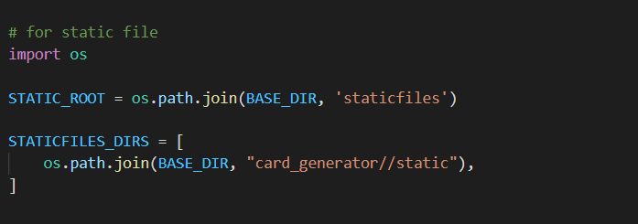
เสร็จแล้วมาใส่ พวกนี้

ชื่อแอป

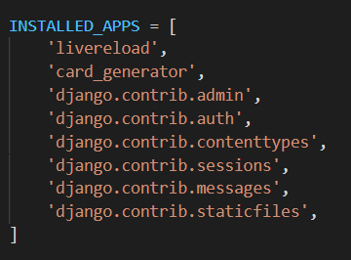
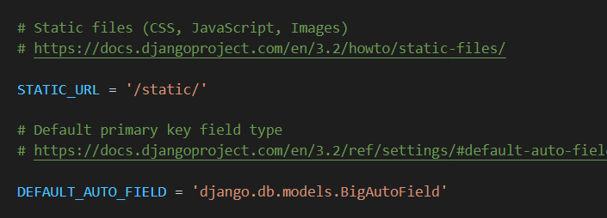

พวกนี้ มันใส่มาอยู่แล้ว

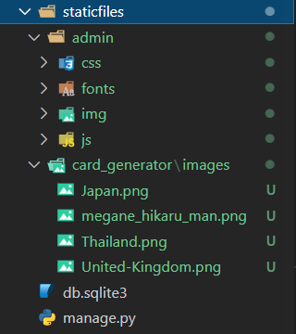

ตอนจบต้องทำ python manage.py collectstatic เหมือน migration มันจะเจนโฟลเดอร์สำหรับ Django

load static ที่หัวไฟล์ที่จะใช้ เอาไปใส่ที่ base รันไม่ผ่านนะ
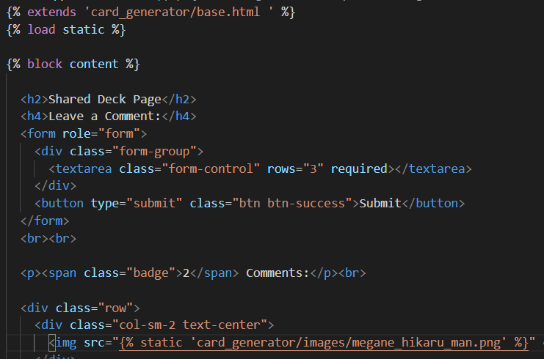

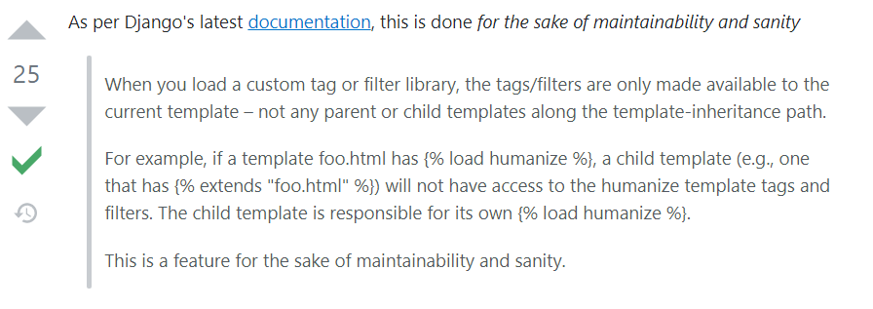

มีคนถามมาแล้ว ยังไงก็ต้องแอดทุกไฟล์ที่ใช้

เวลาจะใช้เขียนอย่างงี้

html ปกติใช้แค่นี้ก็ขึ้น แค่วางรูปไว้พาทเดียวกับ html ก็จบเลย

รันด้วย django (manage.py runserver) จะมองไม่เห็น

รันด้วย live server (html ปกติ) จะมองเห็น

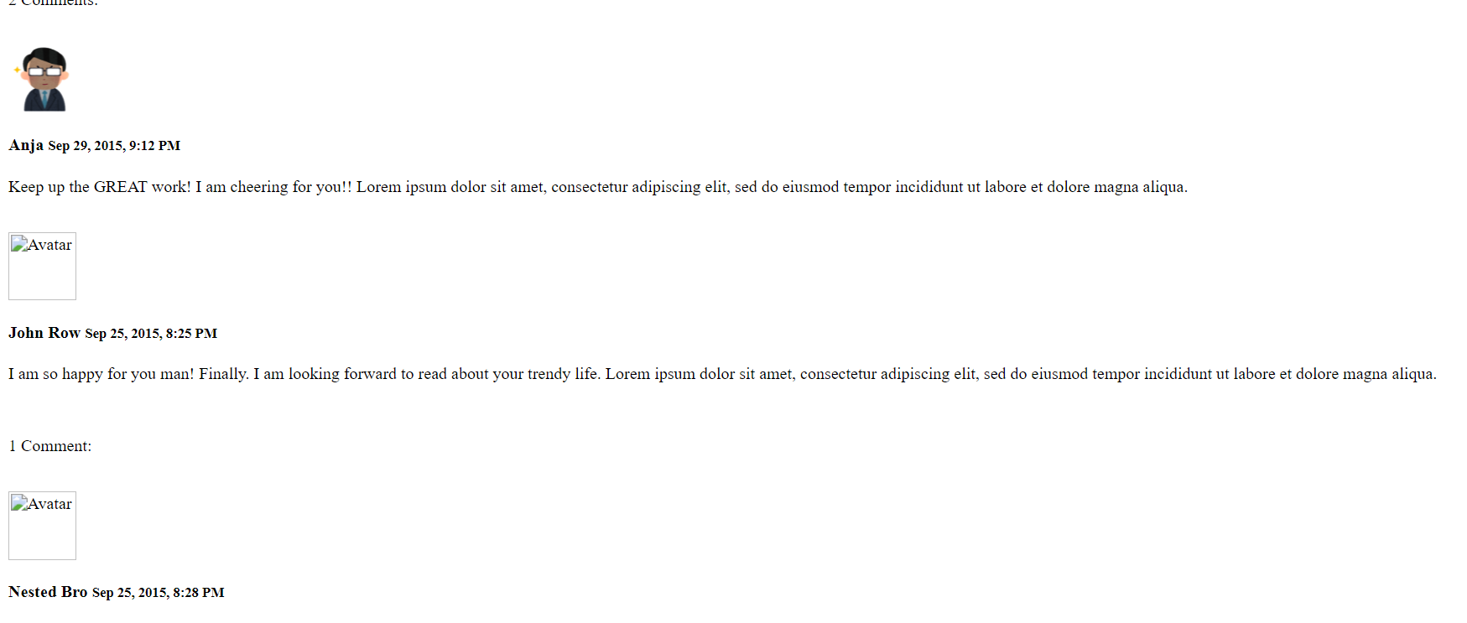

รูปบนใช้เขียนแบบปกติ 2รูป ล่างใช้เขียนแบบ static โค้ดเดียวกันเลย แค่รันคนละวิธีก็เห็นต่างกัน

deploy
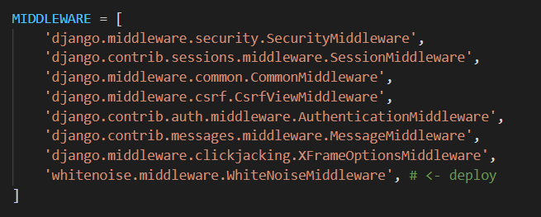

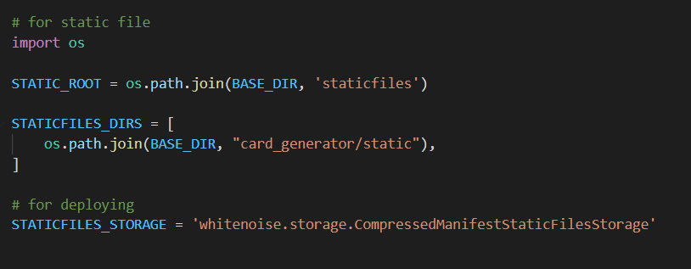

delete /staticfiles/admin
clear all txt (remain only usage file with blank content)
put all reference / env folder to same level with manager.py
heroku need manager.py on top level

